レセプトCSV取り込み（柔整
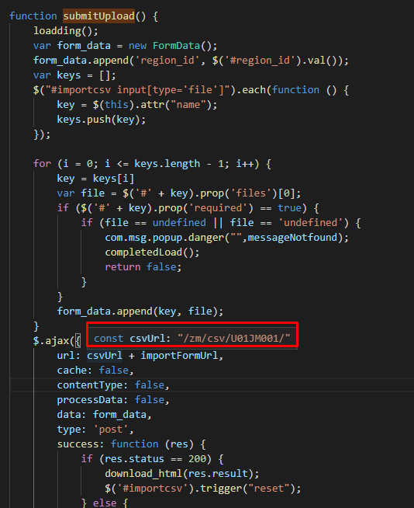
 | Client |  |  |  | Server
 |  | request(url, data(csv file))


 |  |  | Tại server sẽ căn cứ vào url mà request gửi lên từ client và gọi đến phương thức tương ứng
 |  |  | thông qua file urls.py để xử lý dữ liệu client gửi lên
 |  |  | Client sẽ gửi lên request có url là: /zm/csv/U01JM001/csv_import . Django sẽ bỏ qua tên miền
 |  |  | toitsu-unification.ad.zenjukyo.gr.jp và chỉ quan tâm đến các ký tự sau nó.
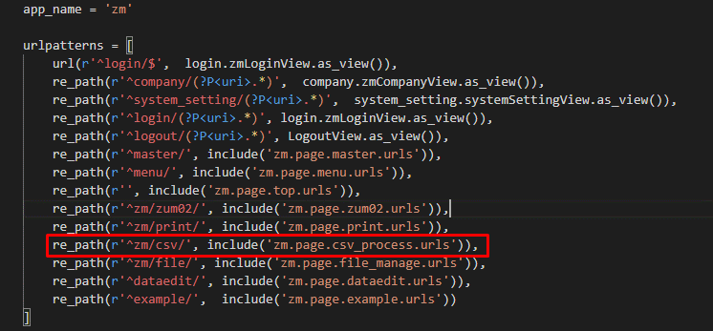

https://toitsu-unification.ad.zenjukyo.gr.jp/zm/csv/U01JM001/U01JP000 |  |  |  | ZEN_DevEnvNew\web-django\src\webapp\zm\urls.py
Khi click button [アップロード] ở client sẽ gọi đến phương thức submitUpload()
của file csv_process.js

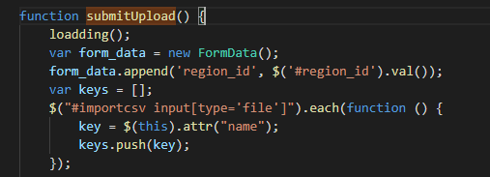

\ZEN_DevEnvNew\web-django\src\webapp\zm\static\js\csv_process\csv_process.js
Hàm submitupload() sẽ gửi một request lên server với url:
url:/zm/csv/U01JM001/csv_import
kèm theo đó là dữ liệu 2 file csv đã được import

